Tabele zbiorcze
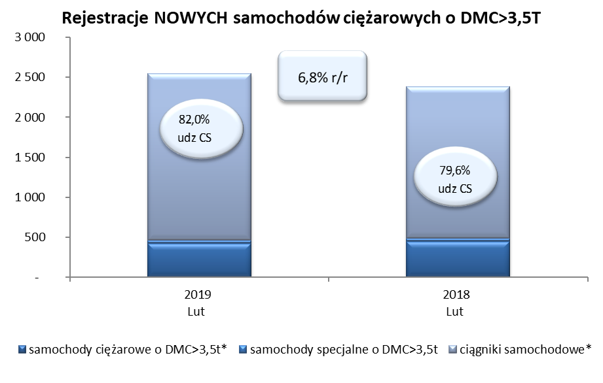
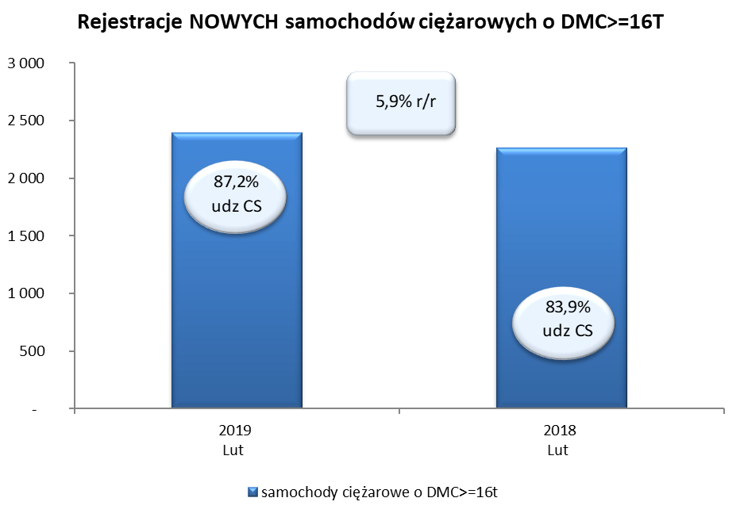
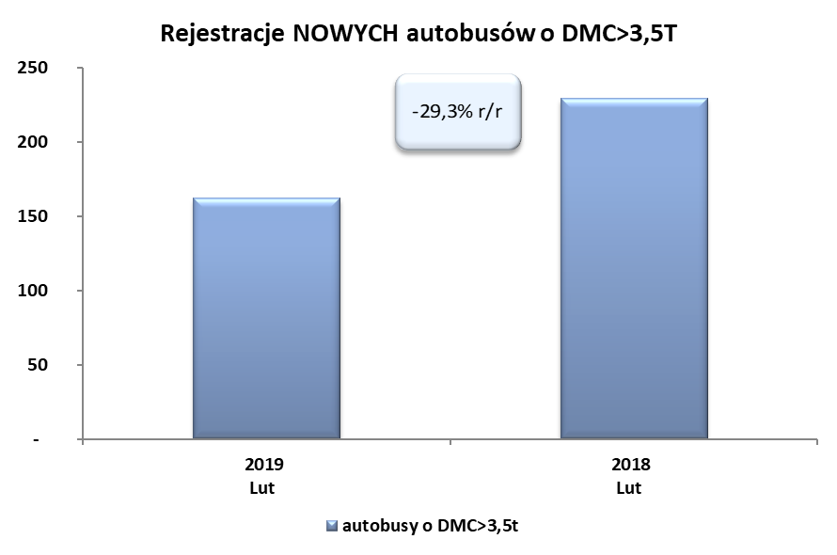
PZPM na podstawie danych CEP (MC) |  |  |  |  |  | 06/03/2019
 |  |  |  |  |  | sztuki
PIERWSZE REJESTRACJE NOWYCH POJAZDÓW UŻYTKOWYCH O DMC>3,5T
 | 2019 Lut | 2018 Lut | % zmiana r/r | 2019 Sty - Lut | 2018 Sty - Lut | % zmiana r/r
SAMOCHODY CIĘŻAROWE - RAZEM | 2,548 | 2,386 | 6.8% | 4,464 | 4,249 | 5.1%
samochody ciężarowe o DMC>3,5t* | 420 | 450 | -6.7% | 769 | 836 | -8.0%
samochody specjalne o DMC>3,5t | 39 | 37 | 5.4% | 110 | 102 | 7.8%
ciągniki samochodowe* | 2,089 | 1,899 | 10.0% | 3,585 | 3,311 | 8.3%
AUTOBUSY - RAZEM | 162 | 229 | -29.3% | 347 | 417 | -16.8%
autobusy o DMC>3,5t | 162 | 229 | -29.3% | 347 | 417 | -16.8%
RAZEM POJAZDY UŻYTKOWE | 2,710 | 2,615 | 3.6% | 4,811 | 4,666 | 3.1%
*/ Nie uwzgledniono rejestracji własnych marek krajowych producentów

